Баг-репорт
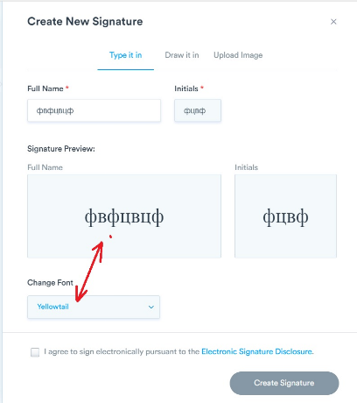
№ | Summary | Enviroment | Priority | Severity | Actions | Actual result | Expected result | Screenshot
1 | "Кнопка "Empty Trash" в подменю Trash раздела Documents не меняет цвет при наведении курсора когда пользователь нажимает на него в разделе «Contact» | Window 10, Chrome 103 | Medium | Minor | 1. Открыть https://staging.d2twwklgqmrfet.amplifyapp.com/documents/trash 2. Зайти в подменю Documents 3. Выбрать Trash 4. Навести курсор на кнопку Empty Trash | Кнопка не подсвечивается красным цветом по аналогии ссиними кнопками | Кнопка подсвечивается красным при наведении курсора по аналогии с кнопками с синим контуром (синего цвета)
2 | В поле ввода имени Add Other Signers не происходит валидация имени при вводе недопустимых символов | Window 10, Chrome 103 | Medium | Minor | 1. Открыть https://staging.d2twwklgqmrfet.amplifyapp.com/sign 2. Нажать кнопку Add Signer слева 3. Раздел меню Documents, в окне выбрать файл черновика, справа в Options выбрать Edit & Resend. 4. В появившемся окне слева выбрать Send for Signature 5. Ввести недопустимые символы, например +=[]:*?;«,./\<>|'пробел' | Кнопка Sign станет активна, при условии введения валидного почтового адреса | Должно появиться сообщение о недопустимости введенных символов по аналогии с валидацией поля для e-mail
3 | В окне Create New Signature при смене Шрифта не происходит применение стиля шрифта в поле предварительного просмотра, в случае заплнения поля Full Name кирилическими символами | Window 10, Chrome 103 | Medium | Minor | 1. Открыть https://staging.d2twwklgqmrfet.amplifyapp.com/documents/trash 2. Раздел меню Documents, в окне выбрать файл черновика, справа в Options выбрать Edit & Resend. 3. В появившемся окне слева выбрать Send for Signature 4. Нажать кнопку Continue внизу, выбрать элемент добавления (подпись) 5. В выпадающем списке Assigned to слева выбрать Me 6. В появившемся окне Choose Signature справа снизу нажать кнопку Create New Signature 7. Заполнить поля Full Name, Initials | Стиль шрифта не применяется к кирилическим символам | Стиль шрифта должен примениться к введенным в поле имени (инициалов) кирилическим символам по аналогии к применению к латинским символам

